ACTA DE EVALUACIÓN
ACTA
EVALUCIÓN DE OFERTAS RECIBIDAS POR SOLICITUD COTIZACIÓN ID 5802381-8788

En Valparaíso, el día 10 de diciembre de 2025, la comisión evaluadora se reunió para evaluar y calificar las ofertas recibidas de la solicitud de cotización ID 5802381-8788 en convenio marco , según los criterios establecidos en los términos de referencia, junto a los antecedentes aportados por cada empresa en el portal de compras del Estado.

El resultado de la evaluación es el siguiente:

Criterio | Empresa 1: Rut 76710414-6 EVENTAIL SPA | Empresa 2: Rut 77619564-2 MULTIPRODUCTO SPA Empresa
A. Oferta económica 45% | 38.39 | 45.00
B. Plazo de entrega (en días corridos) 35% | 35 | 0
C. Sello Mujer 10% | 0 | 0
D. Proveedor Regional 10% | 0 | 0
PUNTAJE FINAL % EVALUACIÓN | 73.39 | 45.00

La comisión decidió, dado que no se encontraba regulado en los términos de referencia, agregar en los puntajes finales de la evaluación de las ofertas, dos decimales, y así obtener un puntaje más exacto y transparente para todos los oferentes.

Dado que el oferente EVENTAIL SPA Rut. 76.710.414-6 obtuvo el mayor puntaje (73,39%), luego de ser aplicados los criterios de evaluación y ponderaciones definidas, se adjudica la compra ID 5802381-8788 por un valor de $10.299.810, IVA incluido

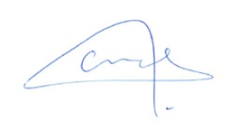 |  | 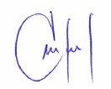

Claudia Bermúdez Chaparro |  | Marilin Pérez Cespa
Jefa Depto. de Administración y Finanzas |  | Profesional de apoyo Depto. Administración y Finanzas
Dirección Zonal Centro Norte |  | Dirección Zonal Centro Norte

FICHA EMPRESA 1
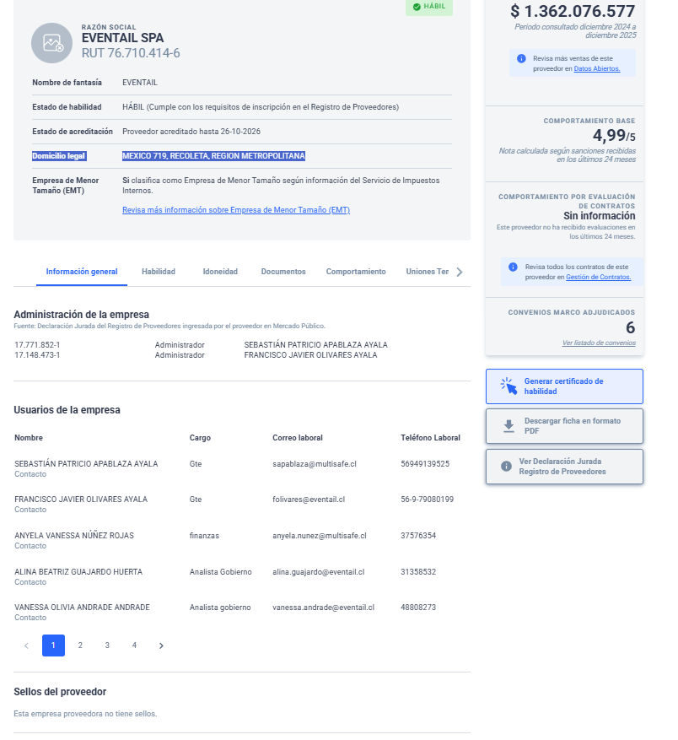

FICHA EMPRESA 2
